ISTRUZIONI
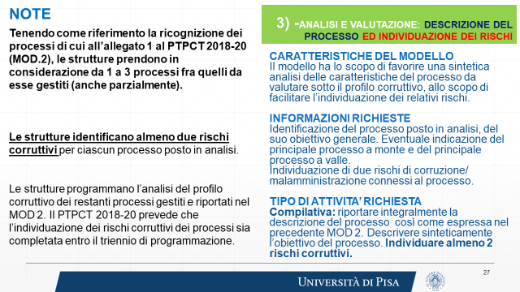

SUGGERIMENTI IND. RISCHI
